Liste des mots clés
Mots clés
acoustique
action publique
activité
ACV
ACV
ACV
Adaptation
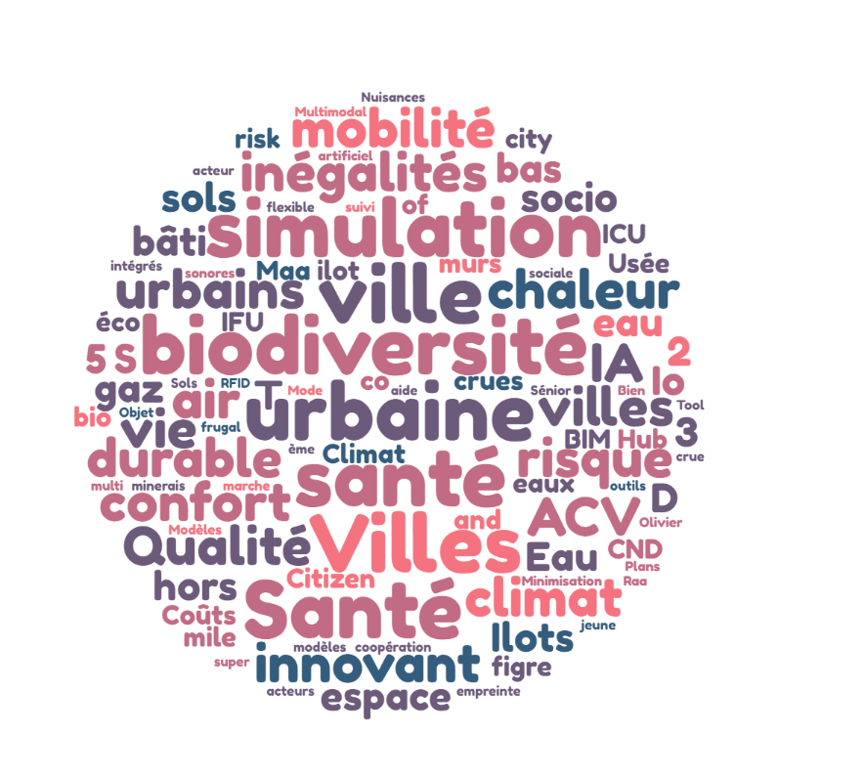
adaptation à la surchauffe urbaine
adaptation au changement climatique
Adaptation des végétaux
aérodynamique
agriculture urbaine
Agriculture urbaine
agriculture urbaine
Agromatériaux
Aide à la décision
Aide à la décision publique
aléas et risque hydrométéorologique et géophysique
Aménagement
aménagement
aménagement
aménagement du territoire
Aménagement urbain
aménagements
analyse du cycle de vie
Anthropo biologie
anthropocène
approche holistique
approche systémique
Arboviroses
archéologie
artificialisation
atténuation
atténuation
Autonomous
bancarisation
Bâtiment innovant
Bâtiment innovant
Bâtiment innovant
bâtiment innovant
Bénéfices sanitaires
bien être
bien-être
bien-être
Biodéchets
Biodiversité
biodiversité
biodiversité
biodiversité
biodiversité
biodiversité
biodiversité
biodiversité
biodiversité
biodiversité en ville
Biomimétisme urbain
Bioressources
BTP
Capteurs de gaz
Capteurs de gaz biosourcés
Capteurs environnementaux durables
carbone-suie
Cartographie
Changement climatique
Changement climatique
Changement climatique
changement climatique
changement climatique
changement climatique
changement climatique
changements
changements
Circularité
Citizen learning
citoyenneté
Citoyens
Climat
climat
CND
co-construction
collecte de données
collectivité territoriales
commerce
complexité
Comportement
composées organiques
conception avancée
Confort adaptatif
confort individuel
confort thermique
confort thermique
confort thermique
Consommation d'énergie
consommation énergétique
Construction
construction
construction
construction
construction
contaminants
contexte territorial
contextualisation
Coûts d'évitement
crues
cultures constructiveset culture du risque
Décarbonation
Décarbonation
Décarbonation
décarbonation
Déchets
Decision support
densification
densité
Déplacements
désimperméabilisation
désimperméabilisation
Déterminants de santé
Développement territorial
Diagnostic
Diagnostic
Diagnostique & Performances
données
Durabilité
durabilité
Eau
eau en ville
Eau Usée
Eaux pluviales
économie circulaire
économie circulaire
éco-rénovation
efficacité énergétique
Emissions
emploi
énergétique
Énergie
Énergies renouvelables
enjeux territoriaux de santé
Enquêtes
environemental
Environnement
Eolien
épidémiologie
épisodes extrêmes
équité socio-spatiale
espace
Espaces métropolitains
Espaces urbains délaissés
Etablissements humains
évaluation
évaluation
évaluation
évaluation
Evaluation économique
Evaluation Environnementale
expérimentation
expérimentation
expérimentation mutualisée
exposition d'occupants
fabrique de la ville soutenable
Fabrique de la ville soutenable
Facteur d'émission
figre optique
Filière
Flexibilité
Flux
Foncier
fonctionnalisation
fonctionnalisation
Forêt urbaine
Formes des villes et résilience
freins sociotechniques
Géographie
GES
gestion de l'énergie
Gestion de l'espace
Goods
Guyane
habilitabilité
habitants
habitants
hétérogénéités
histoire
hors échappement
Hydrosystème Fluviaux
Hydro-systèmes
IA
IA
IA et Mahcine Learning
ICU
IFU
ilot de vie
Ilots de chaleur
îlots de chaleur
Ilots de chaleur urbain
impact
impact positif
impacts
impacts environnementaux et biodiversité en milieu urbain
implication citoyenne
inclusion
inclusion
Inclusion
inclusivité
indicateurs
industries
inégalité
inégalité
inégalités
inégalités
inégalités
inégalités
inégalités de santé
Inégalités sociales
infiltration des eaux pluviales
ingénierie
ingéniérie
ingénierie et infrastructures hydroliques
inondations
insularité
Insularité et outremers
intégration
Intelligence Artificielle
interactions
Intérêt collectif
IoT
IoT
Isolation thermique
Joint Vulnerabilities
Jumeau Numérique
Jumeau Numérique
Jumeau Numérique Urbain (CIM/BIM)
Jumeaux Numériques Urbains
justice environnementale
justice environnementale
justice environnementale
Laboratoire nomade hors les murs
Laboratoire vivant
Last mile
localisation
Logement
logitique urbaine
Long lasting and sustainabilité city
MaaS
maquette numérique 3D
Marchabilité
Matériaux 2D
Matériaux bio-sourcés
Matériaux géo sources
Memory of risk
mesure et estimation des conditions climatiques locales
Métabolisme
métaux
Metaverse
Micro-climat
Microclimat urbain
micro-écosystèmes
Micro-Hub
milieu tropical
minerais
Minimisation de l'empreinte environnementale
Mobilité
mobilité
mobilité
mobilité durable
Mobilité Sénior
mobilité urbaine
Mode coopération
Modèles de marche
modèles intégrés
modélisation
modélisation
Modélisation
modélisation d'accompagnement
Modélisation de systèmes complexes
Modélisation et simulation
Modélisation et simulation
Modélisation et simulation
modélisation et simulation
Modélisation géomatique
Modélisation numérique
Modélisation simulation
modélisation urbaine
Monitoring
monitoring
Monitoring environnemental frugal
morphologie
morphologie sociale
Morphologie urbaine
Multimodal Transportation
nature en ville
Nuisances sonores
Numérique
Objet flexible autonome
observation intégrée
observation participative
Observatoire de la revégétalisation
observatoires
Olivier
Ombrage artificiel
Opération d'aménagement
Opérationnel
optimisation énergétique
outils d'aide à la décision
Participation multi-acteurs
particules primaires et secondaires
Passage à l'échelle
passage à l'échelle
Patrimonialisation
Perception
Performance Thermique
Planification
planification écologique
Plans climat
pluies
plurdisciplinarité
politiques publiques
Polluants
Pollution
pollution
pollution atmosphérique
pollution de l'air
Pollution de l'air
pollutions
Polymères biosourcés
population jeune
préservation de la biodiversité
Productivité de la ville soutenable
Productivité de la ville soutenable
programmation
Prospective
Public transport
qualification d'un territoire pour la filière du bâti
Qualité de l'air
Qualité de l'air intérieur
qualité de l'eau
Qualité des données
qualité des environnements intérieurs
Qualité environnement
quartiers défavorisés
RaaS
réalité virtuelle
réalité virtuelle
recherche action
recyclage
Réduction des risques de catastrophe
Réemploi
Réhabilitation
réhabilitation
relation humain biodiversité
rénovation
rénovation
rénovation
rénovation bâtiment
Requalification
réseau d'acteur
réseau de chaleur
réseau instrumentalisé
Réseaux de 5ème génération
résilience
résilience
Résilience
Résilience
résilience
Resilience Modeling
Résilience urbaine
ressources naturelles
Réutilisation
revitalisation
RFID
Risque
risque
risque d'exposition
risques
risques biotiques et abiotiques
Santé
Santé
Santé
santé
santé
Santé
Santé
santé
Santé des Sols
Santé environnementale et humaine
Santé et Bien-être
santé et bien-être
santé et bien-être
santé humaine et environnementale
Santé urbaine
santé urbaine
santé végétale
Scénarios
scénarisation
science citoyenne
Science ouverte
secteurs patrimoniaux
Services écosystémiques
Services fondés sur la nature
simulation
simulation
simulation énergétique
simulation immersive
Smart Digital Tool
Sobriété
Sobriété urbaine
sols
sols
solutions de rafraichissement
solutions fondées sur la nature et la culture
Sources
stratégies bas carbone
suivi
super-isolation thermique
surchauffe urbaine
Sustainability
Sustainable Resilience-oriented Decision-Making
Symbiose urbaine et industrielle du bâti
système socio-écologique
Systèmes complexes
Systèmes naturels durables
Systèmes urbains
systèmes urbains
Technical Networks
Technologie verte
télédétection
Terre crue
territoires
Territoires Intelligents
territoires urbains
territoires/territorialisation
trafic
Trajectoires
trames écologiques
transdiciplinarité
transdisciplinarité
Transducteurs micro-ondes
transition
Transition énergétique
Transition énergétique
transition énergétique
Transitions urbaines
une fabrique et une productivité soutenable pour la ville
Urbain
Urban Resilience
Urbanisation
Urbanisation généralisée
Usages citoyens
végétal
végétalisation
Veille
Vieillissement
Ville
Ville
Ville bas carbone
ville durable
ville durable
ville durable
Ville durable santé bien-être
Ville résiliente
Ville sobre et frugale
Ville sobre frugale
Ville Stationnaire
Villes Durable
Villes durables
Villes durables
Villes durables
Villes durables
Villes durables
Villes inclusives et équitables
Villes inclusives et équitables
villes inclusives et équitables
Villes résilientes
Villes sobres et frugales
villes sobres et frugales
villes sobres et frugales
vivre ensemble
vivre ensemble
Vulnérabilité
vulnérabilité
vulnérabilité
vulnérabilité et résilience
zone critique

Liste mots clés (sans doublons)
Mots clés
acoustique | 1
action publique | 1
activité | 1
ACV | 3 | 108 valeurs dupliquées
Adaptation | 1 | 375 valeurs uniques conservées
adaptation à la surchauffe urbaine | 1
adaptation au changement climatique | 1
Adaptation des végétaux | 1
aérodynamique | 1
agriculture urbaine | 3
Agromatériaux | 1
Aide à la décision | 1
Aide à la décision publique | 1
aléas et risque hydrométéorologique et géophysique | 1
Aménagement | 3
aménagement du territoire | 1
Aménagement urbain | 1
aménagements | 1
analyse du cycle de vie | 1
Anthropo biologie | 1
anthropocène | 1
approche holistique | 1
approche systémique | 1
Arboviroses | 1
archéologie | 1
artificialisation | 1
atténuation | 2
Autonomous | 1
bancarisation | 1
Villes durables | 4
Bénéfices sanitaires | 1
bien être | 1
bien-être | 2
Biodéchets | 1
Santé | 9
biodiversité en ville | 1
Biomimétisme urbain | 1
Bioressources | 1
BTP | 1
Capteurs de gaz | 1
Capteurs de gaz biosourcés | 1
Capteurs environnementaux durables | 1
carbone-suie | 1
Cartographie | 1
résilience | 7
changements | 2
Circularité | 1
Citizen learning | 1
citoyenneté | 1
Citoyens | 1
Climat | 2
CND | 1
co-construction | 1
collecte de données | 1
collectivité territoriales | 1
commerce | 1
complexité | 1
Comportement | 1
composées organiques | 1
conception avancée | 1
Confort adaptatif | 1
confort individuel | 1
confort thermique | 3
Consommation d'énergie | 1
consommation énergétique | 1
Modélisation et simulation | 5
contaminants | 1
contexte territorial | 1
contextualisation | 1
Coûts d'évitement | 1
crues | 1
cultures constructiveset culture du risque | 1
inégalités | 4
Déchets | 1
Decision support | 1
densification | 1
densité | 1
Déplacements | 1
désimperméabilisation | 2
Déterminants de santé | 1
Développement territorial | 1
Diagnostic | 2
Diagnostique & Performances | 1
données | 1
Durabilité | 2
Eau | 1
eau en ville | 1
Eau Usée | 1
Eaux pluviales | 1
économie circulaire | 2
éco-rénovation | 1
efficacité énergétique | 1
Emissions | 1
emploi | 1
énergétique | 1
Énergie | 1
Énergies renouvelables | 1
enjeux territoriaux de santé | 1
Enquêtes | 1
environemental | 1
Environnement | 1
Eolien | 1
épidémiologie | 1
épisodes extrêmes | 1
équité socio-spatiale | 1
espace | 1
Espaces métropolitains | 1
Espaces urbains délaissés | 1
Etablissements humains | 1
évaluation | 4
Evaluation économique | 1
Evaluation Environnementale | 1
expérimentation | 2
expérimentation mutualisée | 1
exposition d'occupants | 1
fabrique de la ville soutenable | 2
Facteur d'émission | 1
figre optique | 1
Filière | 1
Flexibilité | 1
Flux | 1
Foncier | 1
fonctionnalisation | 2
Forêt urbaine | 1
Formes des villes et résilience | 1
freins sociotechniques | 1
Géographie | 1
GES | 1
gestion de l'énergie | 1
Gestion de l'espace | 1
Goods | 1
Guyane | 1
habilitabilité | 1
habitants | 2
hétérogénéités | 1
histoire | 1
hors échappement | 1
Hydrosystème Fluviaux | 1
Hydro-systèmes | 1
IA | 2
IA et Mahcine Learning | 1
ICU | 1
IFU | 1
ilot de vie | 1
Ilots de chaleur | 1
îlots de chaleur | 1
Ilots de chaleur urbain | 1
impact | 1
impact positif | 1
impacts | 1
impacts environnementaux et biodiversité en milieu urbain | 1
implication citoyenne | 1
inclusion | 3
inclusivité | 1
indicateurs | 1
industries | 1
inégalité | 2
Décarbonation | 4
inégalités de santé | 1
Inégalités sociales | 1
infiltration des eaux pluviales | 1
ingénierie | 1
ingéniérie | 1
ingénierie et infrastructures hydroliques | 1
inondations | 1
insularité | 1
Insularité et outremers | 1
intégration | 1
Intelligence Artificielle | 1
interactions | 1
Intérêt collectif | 1
IoT | 2
Isolation thermique | 1
Joint Vulnerabilities | 1
Jumeau Numérique | 2
Jumeau Numérique Urbain (CIM/BIM) | 1
Jumeaux Numériques Urbains | 1
justice environnementale | 3
Laboratoire nomade hors les murs | 1
Laboratoire vivant | 1
Last mile | 1
localisation | 1
Logement | 1
logitique urbaine | 1
Long lasting and sustainabilité city | 1
MaaS | 1
maquette numérique 3D | 1
Marchabilité | 1
Matériaux 2D | 1
Matériaux bio-sourcés | 1
Matériaux géo sources | 1
Memory of risk | 1
mesure et estimation des conditions climatiques locales | 1
Métabolisme | 1
métaux | 1
Metaverse | 1
Micro-climat | 1
Microclimat urbain | 1
micro-écosystèmes | 1
Micro-Hub | 1
milieu tropical | 1
minerais | 1
Minimisation de l'empreinte environnementale | 1
Mobilité | 3
mobilité durable | 1
Mobilité Sénior | 1
mobilité urbaine | 1
Mode coopération | 1
Modèles de marche | 1
modèles intégrés | 1
modélisation | 3
modélisation d'accompagnement | 1
Modélisation de systèmes complexes | 1
Construction | 4
Modélisation géomatique | 1
Modélisation numérique | 1
Modélisation simulation | 1
modélisation urbaine | 1
Monitoring | 2
Monitoring environnemental frugal | 1
morphologie | 1
morphologie sociale | 1
Morphologie urbaine | 1
Multimodal Transportation | 1
nature en ville | 1
Nuisances sonores | 1
Numérique | 1
Objet flexible autonome | 1
observation intégrée | 1
observation participative | 1
Observatoire de la revégétalisation | 1
observatoires | 1
Olivier | 1
Ombrage artificiel | 1
Opération d'aménagement | 1
Opérationnel | 1
optimisation énergétique | 1
outils d'aide à la décision | 1
Participation multi-acteurs | 1
particules primaires et secondaires | 1
Passage à l'échelle | 2
Patrimonialisation | 1
Perception | 1
Performance Thermique | 1
Planification | 1
planification écologique | 1
Plans climat | 1
pluies | 1
plurdisciplinarité | 1
politiques publiques | 1
Polluants | 1
Pollution | 2
pollution atmosphérique | 1
pollution de l'air | 2
pollutions | 1
Polymères biosourcés | 1
population jeune | 1
préservation de la biodiversité | 1
Productivité de la ville soutenable | 2
programmation | 1
Prospective | 1
Public transport | 1
qualification d'un territoire pour la filière du bâti | 1
Qualité de l'air | 1
Qualité de l'air intérieur | 1
qualité de l'eau | 1
Qualité des données | 1
qualité des environnements intérieurs | 1
Qualité environnement | 1
quartiers défavorisés | 1
RaaS | 1
réalité virtuelle | 2
recherche action | 1
recyclage | 1
Réduction des risques de catastrophe | 1
Réemploi | 1
Réhabilitation | 2
relation humain biodiversité | 1
rénovation | 3
rénovation bâtiment | 1
Requalification | 1
réseau d'acteur | 1
réseau de chaleur | 1
réseau instrumentalisé | 1
Réseaux de 5ème génération | 1
Changement climatique | 5
Resilience Modeling | 1
Résilience urbaine | 1
ressources naturelles | 1
Réutilisation | 1
revitalisation | 1
RFID | 1
Risque | 2
risque d'exposition | 1
risques | 1
risques biotiques et abiotiques | 1
Biodiversité | 8
Santé des Sols | 1
Santé environnementale et humaine | 1
Santé et Bien-être | 3
santé humaine et environnementale | 1
Santé urbaine | 2
santé végétale | 1
Scénarios | 1
scénarisation | 1
science citoyenne | 1
Science ouverte | 1
secteurs patrimoniaux | 1
Services écosystémiques | 1
Services fondés sur la nature | 1
simulation | 2
simulation énergétique | 1
simulation immersive | 1
Smart Digital Tool | 1
Sobriété | 1
Sobriété urbaine | 1
sols | 2
solutions de rafraichissement | 1
solutions fondées sur la nature et la culture | 1
Sources | 1
stratégies bas carbone | 1
suivi | 1
super-isolation thermique | 1
surchauffe urbaine | 1
Sustainability | 1
Sustainable Resilience-oriented Decision-Making | 1
Symbiose urbaine et industrielle du bâti | 1
système socio-écologique | 1
Systèmes complexes | 1
Systèmes naturels durables | 1
Systèmes urbains | 2
Technical Networks | 1
Technologie verte | 1
télédétection | 1
Terre crue | 1
territoires | 1
Territoires Intelligents | 1
territoires urbains | 1
territoires/territorialisation | 1
trafic | 1
Trajectoires | 1
trames écologiques | 1
transdiciplinarité | 1
transdisciplinarité | 1
Transducteurs micro-ondes | 1
transition | 1
Transition énergétique | 3
Transitions urbaines | 1
une fabrique et une productivité soutenable pour la ville | 1
Urbain | 1
Urban Resilience | 1
Urbanisation | 1
Urbanisation généralisée | 1
Usages citoyens | 1
végétal | 1
végétalisation | 1
Veille | 1
Vieillissement | 1
Ville | 2
Ville bas carbone | 1
ville durable | 3
Ville durable santé bien-être | 1
Ville résiliente | 1
Ville sobre et frugale | 1
Ville sobre frugale | 1
Ville Stationnaire | 1
Villes Durable | 1
Bâtiment innovant | 5
Villes inclusives et équitables | 3
Villes résilientes | 1
Villes sobres et frugales | 3
vivre ensemble | 2
Vulnérabilité | 3
vulnérabilité et résilience | 1
zone critique | 1

Occurence de mots clés (fiche étude des propositions)

